手順
Amazon Auroraセキュリティパッチ適用手順書

【作業概要説明】
本手順はAuroraセキュリティパッチ適用を実施する手順である。

【操作対象】
AWS RDS コンソール

【操作担当者】
ISIDサービスデスク担当者

【作業端末】
本番・研修・開発環境：AWSコンソール管理端末

番号 | 操作項目 | 操作方法 | 確認方法 | チェック | 開始時間 | 終了時間 | 作業担当者 | 作業確認者 | 備考
1 | 端末ログイン | ■本番・研修・開発環境 AWSコンソール管理端末→AWSコンソール ＃作業用のロールはAWS管理コンソールの「保守運用用アカウント」を利用する。 | 左記ログインにおいてエラーが発生しないこと。 | □
2 | AWSコンソールからRDSサービスを開く | AWSコンソール検索窓に「RDS」と入力し、Amazon RDS画面を開く。 |  | □
3 | Auroraのメンテナンス実行-1 | 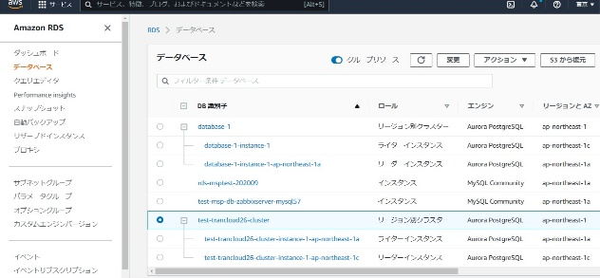 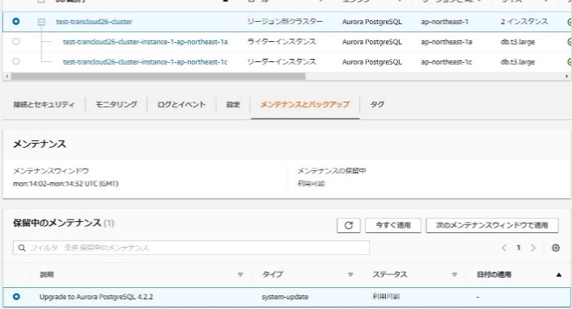 左ペインからデータベースを選択する。 作業対象のデータベースクラスターを選択し、メンテナンスとバックアップのタブに移動する。 | ※各行毎のデータベース情報は以下のファイルを参照のこと。 横浜銀行： 別紙_運用手順書用サービス設定値一覧_横浜銀行.xlsx RDSシート 東日本銀行 別紙_運用手順書用サービス設定値一覧_東日本銀行.xlsx RDSシート
4 | Auroraのメンテナンス実行-2 | 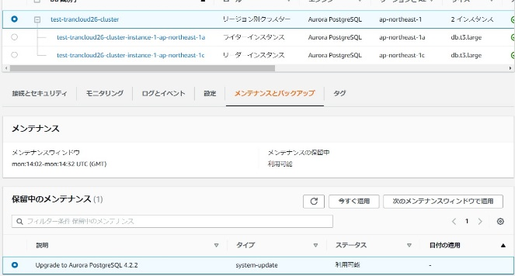 保留中のメンテナンスを確認し、対象にチェックをいれ適用を実施する。 「今すぐ適用」ボタンを押す。 確認画面が表示されるので「今すぐ適用」を押す。 | Auroraのアップグレードが完了したことを確認する。 ※対象データベースのステータスが「利用可能」となったことを確認する。 | □
5 | AWSコンソールの終了 端末ログオフ | ブラウザを閉じてAWSコンソールを終了し、各環境ごと以下の手順を実施する。 ■本番・研修・開発環境 AWSコンソール管理端末からログオフを実施する。 | AWSコンソールの終了および、AWSコンソール管理端末からのログオフを確認する。 | □

